JDKのインストール
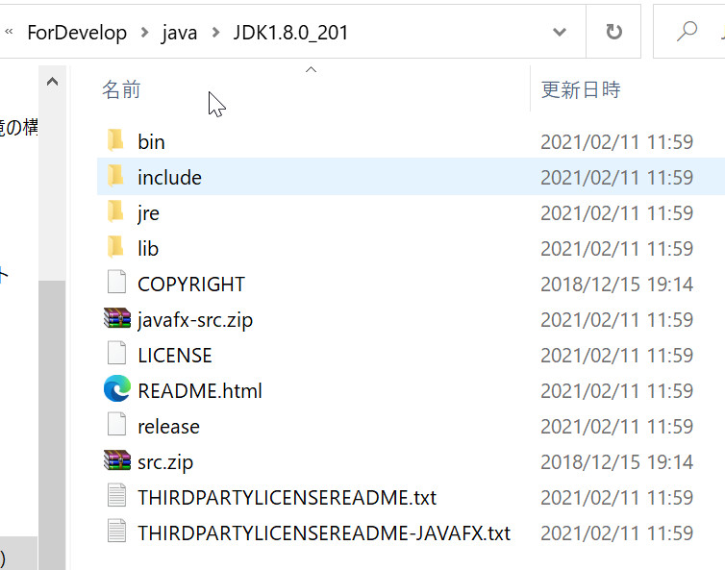
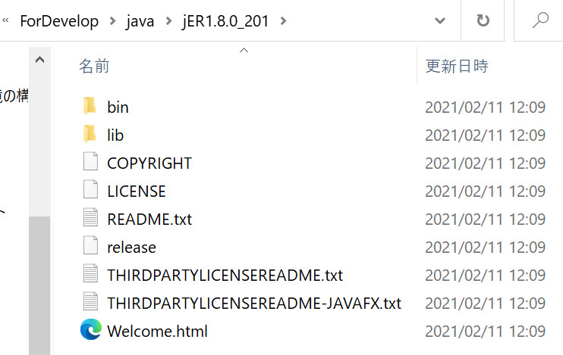
javaのインストール場所を分かりやすくするために、
「C ドライブ」の直下に「ForDevelop」というフォルダーを作成する。
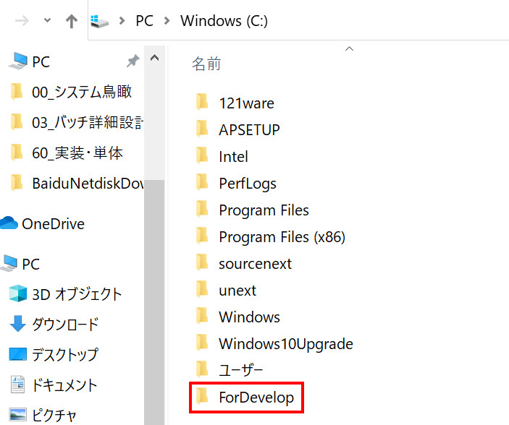

「ForDevelop」フォルダーの直下にjavaフォルダーを作成する
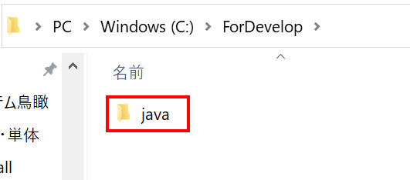

javaフォルダーの直下にそれぞれ「JDK1.8.0_201」と「jER1.8.0_201」のフォルダーを作成する
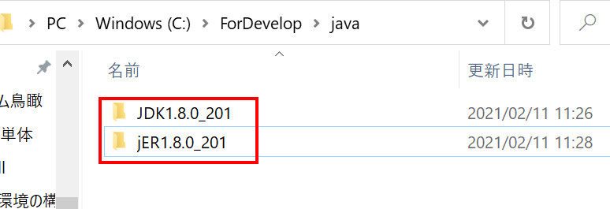

jdk-8u201-windows-x64.exeファイルを実行する

インストール先を変更する
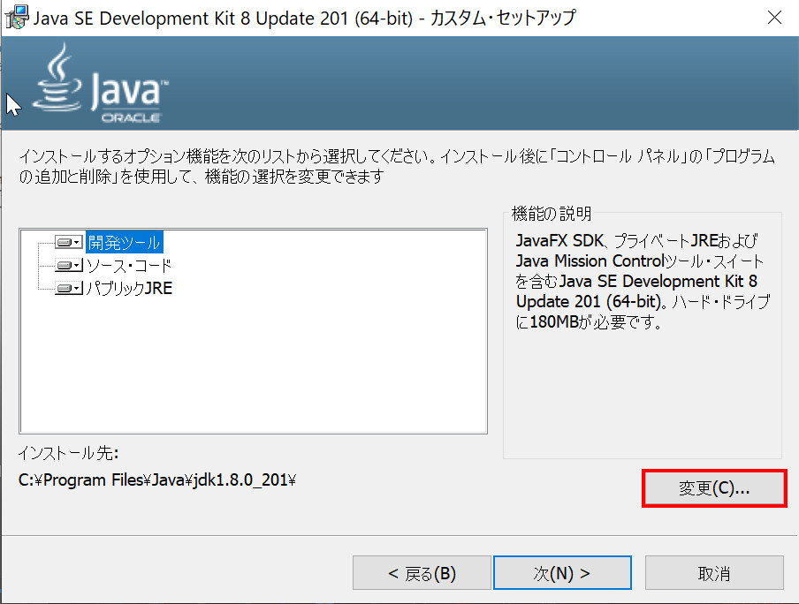

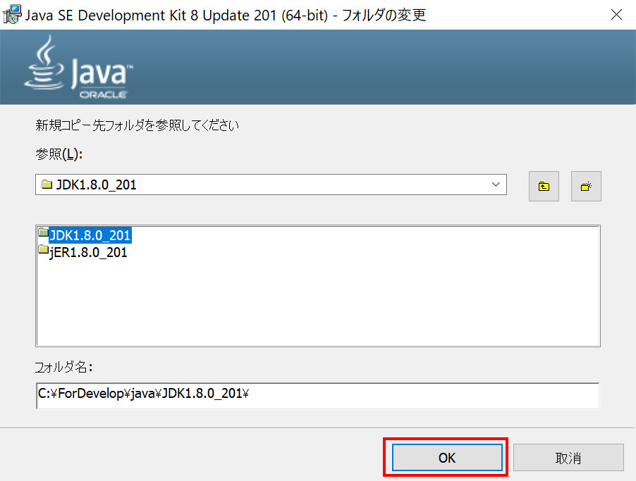

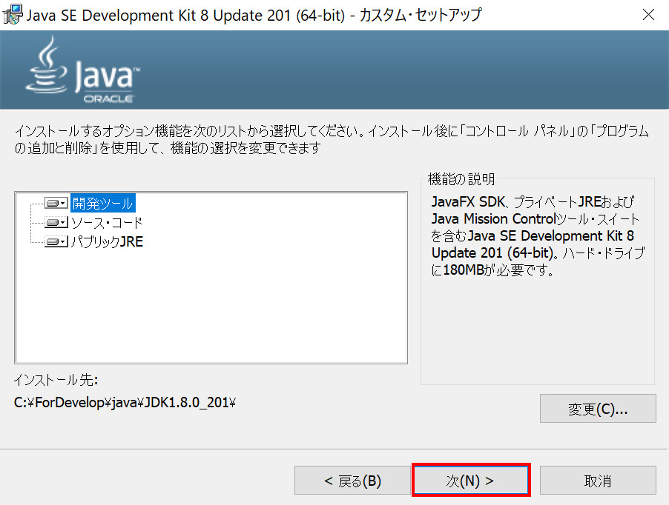

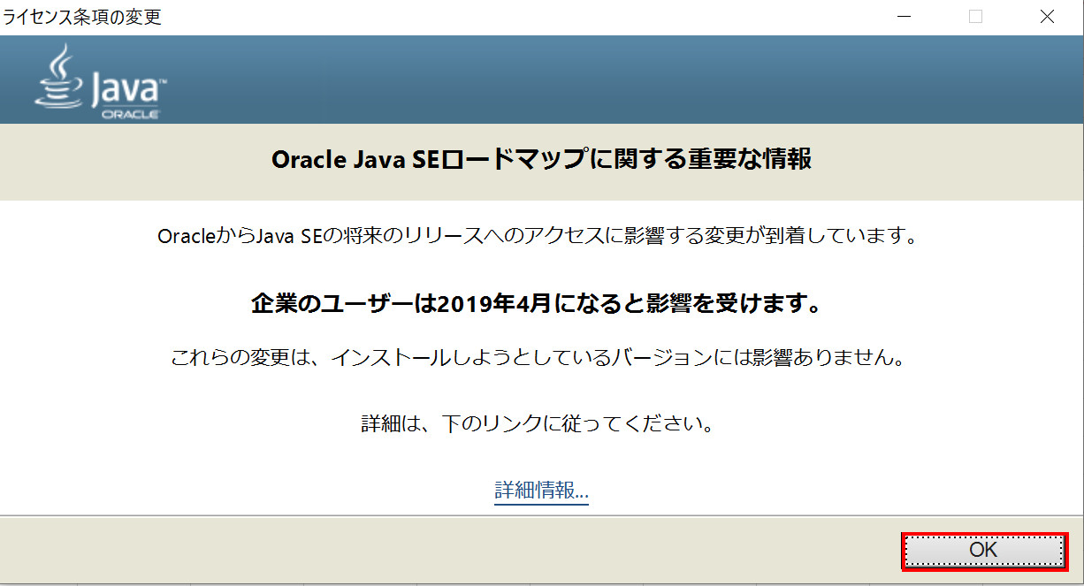

コピー先フォルダーを変更する
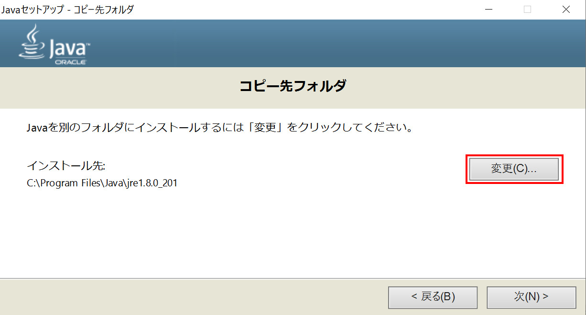

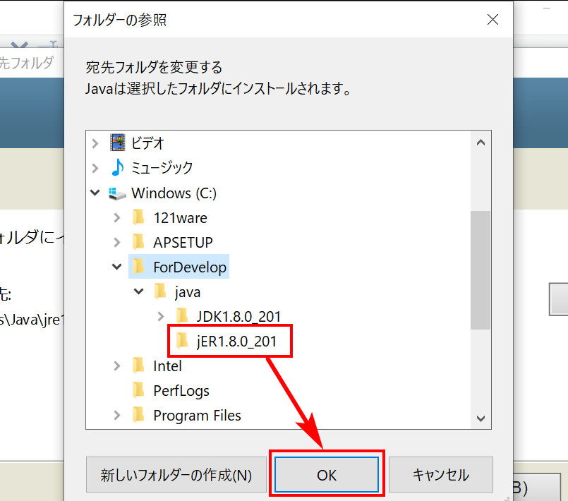

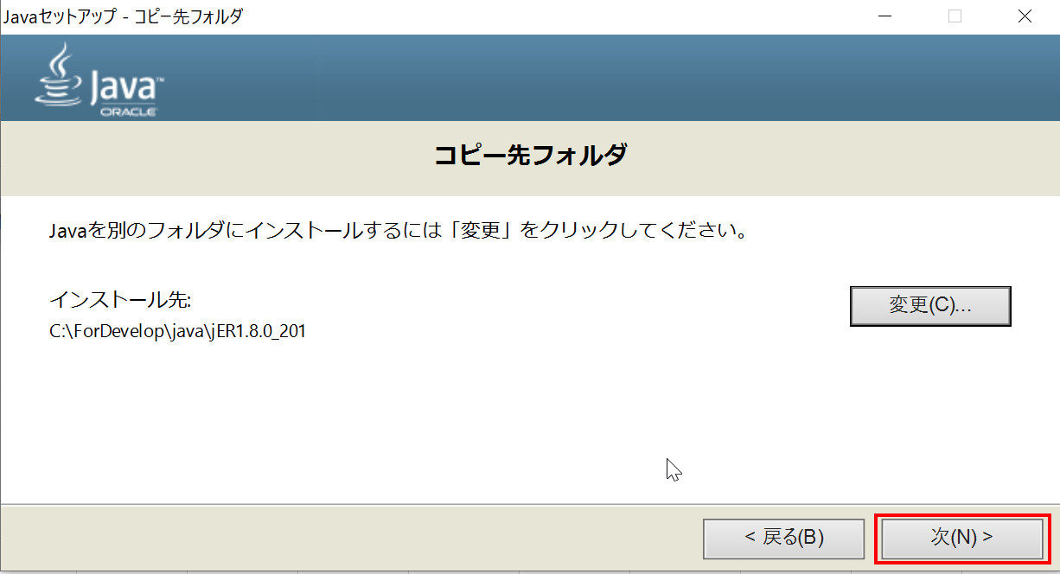

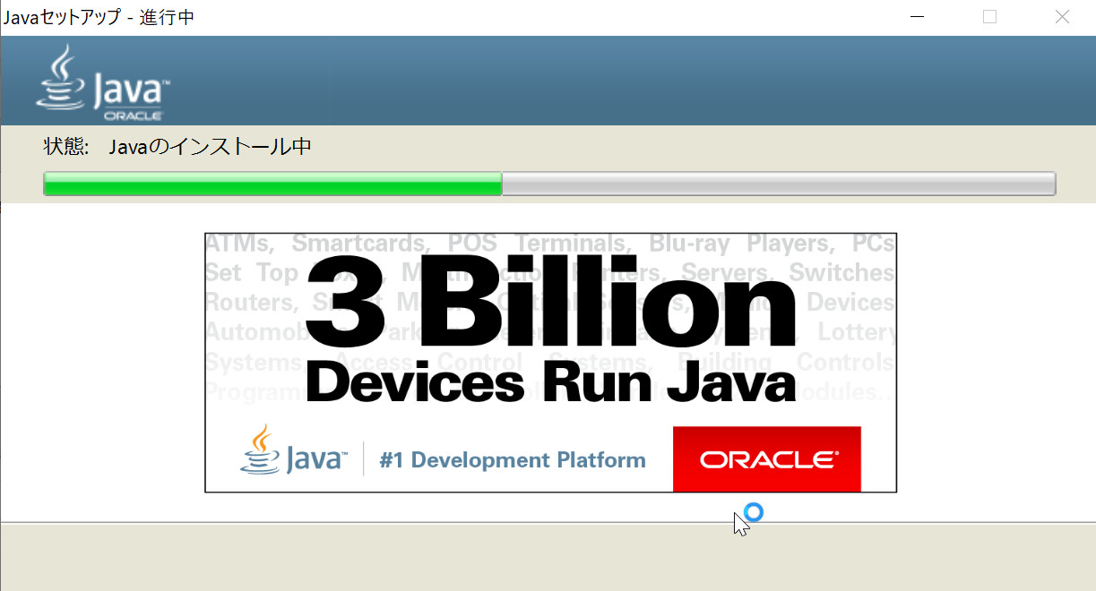

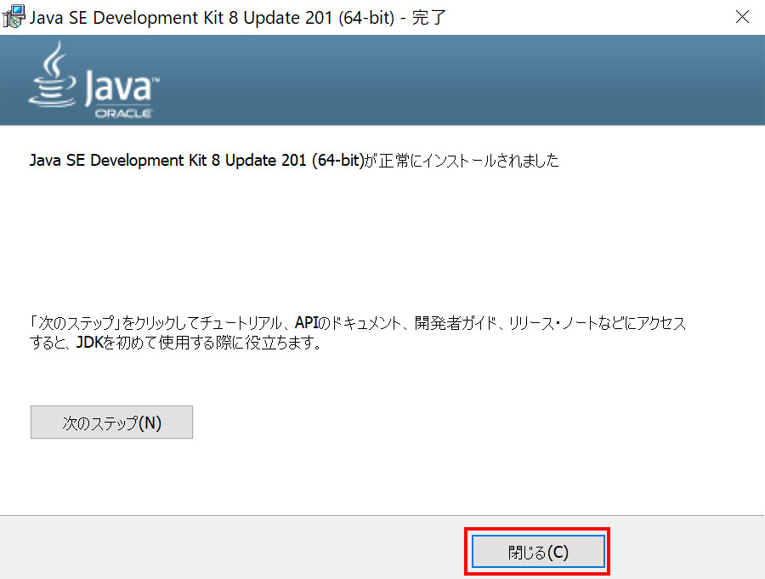

インストールした場所を確認しましょう。

環境変数の設定
Windowsキー＋R > 「sysdm.cpl」と入力 > 「ok」ボタンを押す
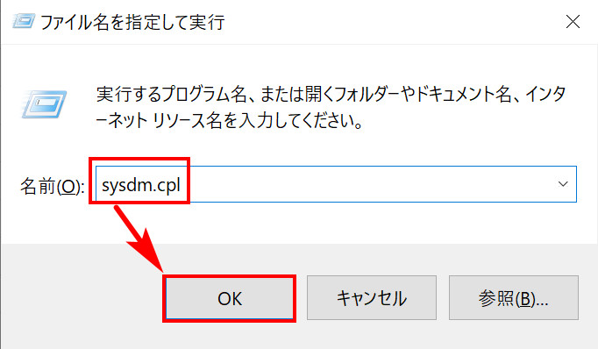

「詳細設定」タグを開く
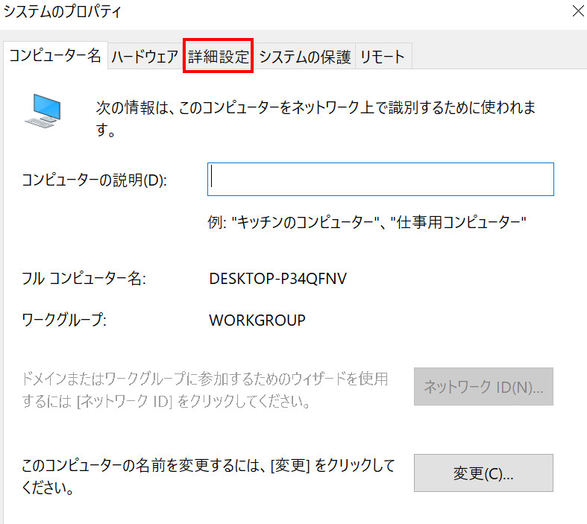

環境変数を選択する
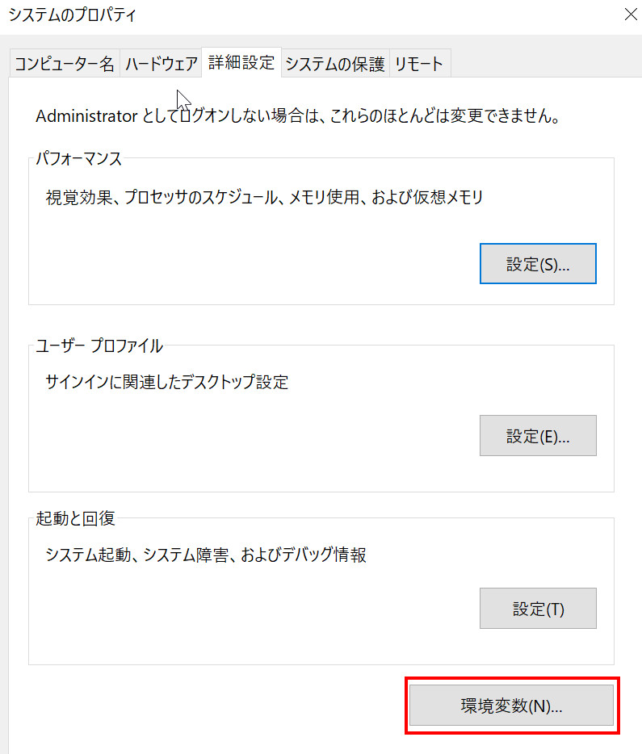

ユーザー環境変数エリアでPath行を選択し、「編集」ボタンを選択する。
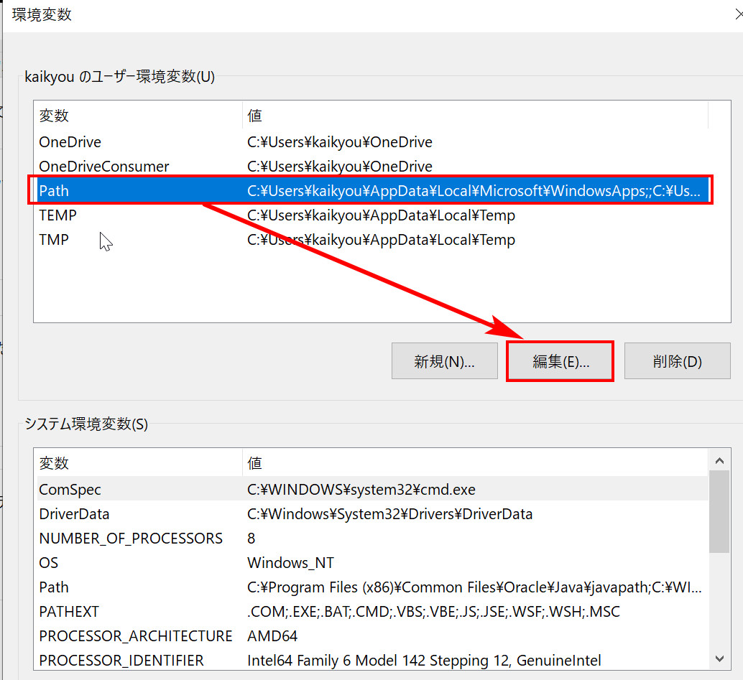

javaのbinパスをコピーし、新規パスのリストへ追加する。
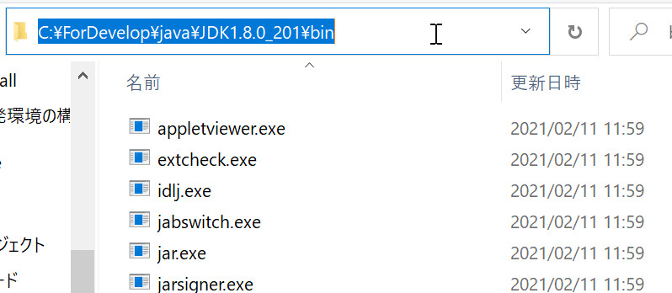

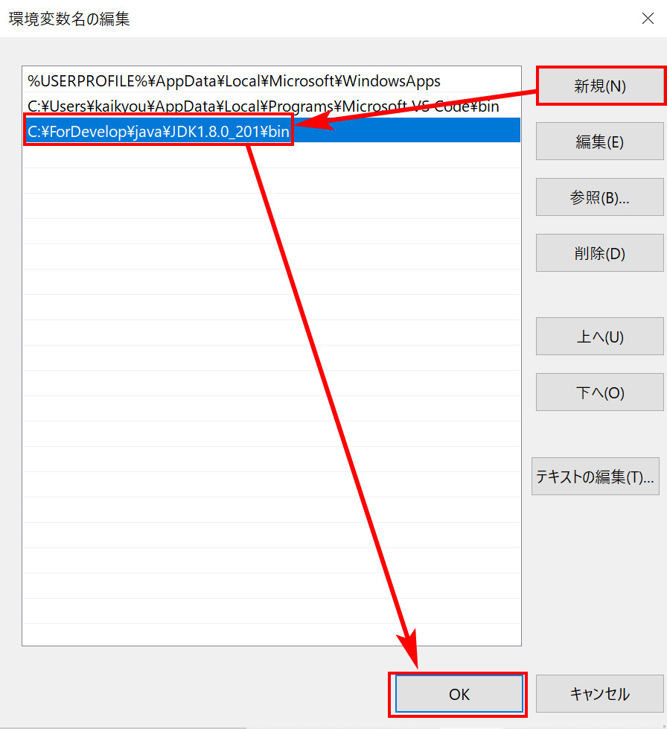

新規でJAVA_HOME変数を作成する
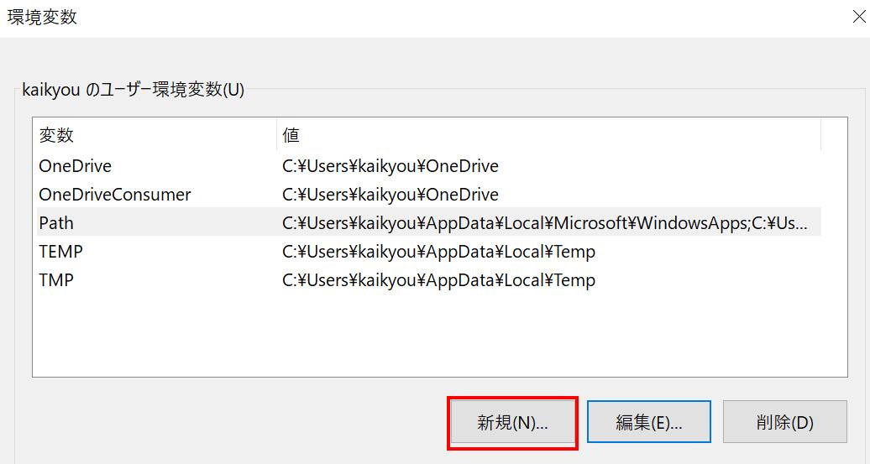

続いて二つの「ok」ボタンを押すと、環境変数の設定はこれで完了です。

javaのインストールと設定の結果を確認するためにコマンドプロンプトを起動する
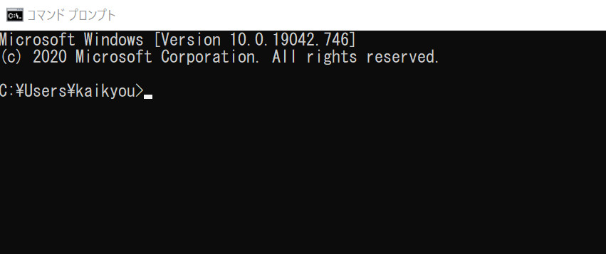

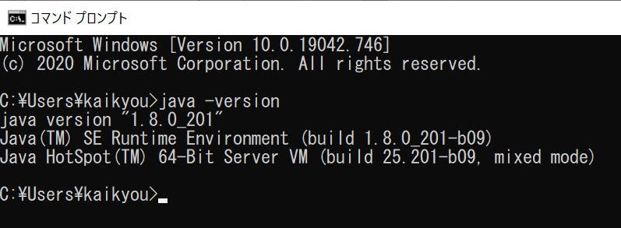

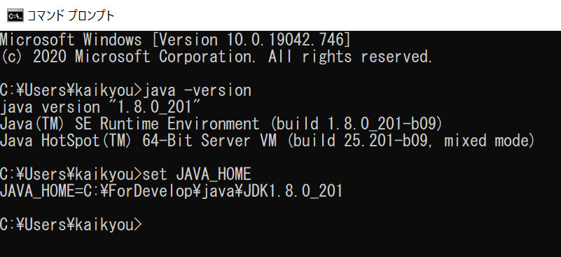

成功しました！！！

